상품제안서
마카롱메모잇(주문제작형) | 상품코드: F05596

 |  |  |  |  |  |  | 02-412-0044 | www.easy1.co.kr
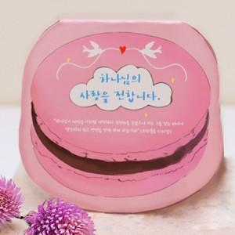

【상세/제작정보】 | 달콤한 하루 나를 위한 선물 보기만해도 달달해지는 마카롱메모잇

【인쇄/포장옵션】 | 풀칼라 / OPP(비닐)

【공급단가】 | 수량 | 1,000~ | 2,000~ | 3,000~ | 5,000~ | 10,000~
*VAT별도 | 20매 | 520원 | 510원 | 500원 | 480원 | 460원
 | 30매 | 620원 | 610원 | 600원 | 570원 | 550원
 | 50매 | 810원 | 800원 | 780원 | 750원 | 720원

【상품 URL】 | https://dev.easy1.co.kr:443/src/goods_detail.php?gdno=5596

